A4サイズ
OK
 |  |  |  | 外観検査要領書
 |  |  |  |  |  |  |  |  |  |  |  |  | 承認 | 作成
文書番号 | SZK-012-SZK-001-1 |  |  | 名称 | 補材C
改訂日 | 2024.8.23 |  |  | 図番 | NT3621-P43

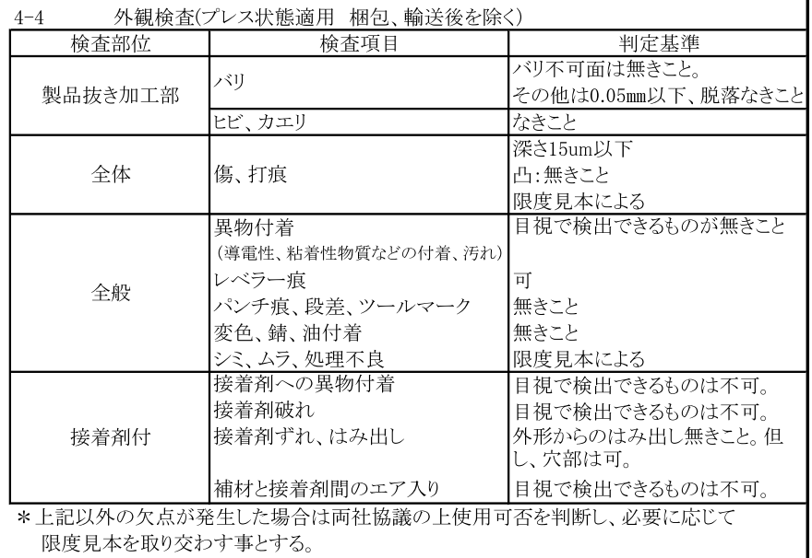
番号 | 検査項目及び手順
① | バリ:バリ不可面は 無きこと その他は0.05mm以下、 脱落なきこと |  |  | ①：ダレ面（表面）側を端から順に左記検査項目について確認する。 |  |  |  |  |  | ②：バリ面（裏面）側を端から順に左記検査項目について確認する。
 |  |  |  | （バリ不可面）

② | ヒビ、カエリ：なきこと
③ | キズ、打痕： 深さ0.015mm以下 凸：なきこと 限度見本による

④ | 異物付着なきこと
⑤ | レベラー痕：可
⑥ | パンチ痕、段差、 ツールマーク：無きこと

⑦ | 変色、錆、油付着： 無きこと

⑧ | シミ、ムラ、処理不良： 限度見本による
 |  |  |  | 穴はカス嵌りに注意 |  |  | エッジ部キズ・打痕（欠肉）に注意 |  |  |  | 穴バリ注意 | 外周段差部の異物付着に注意

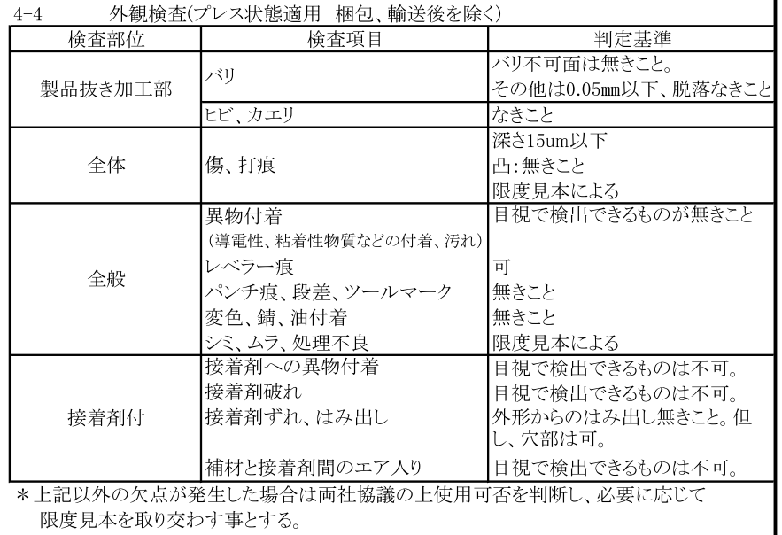
※目視で不良を判断できない場合は ルーペを使用してください。
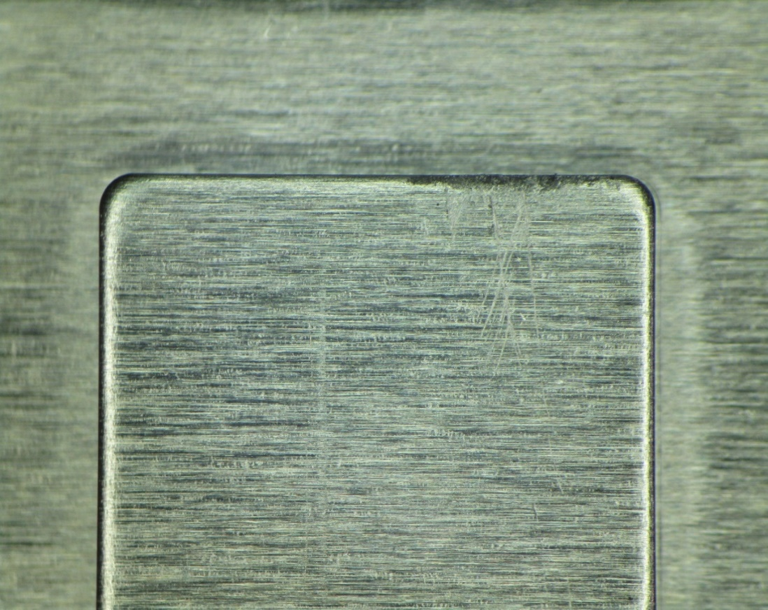
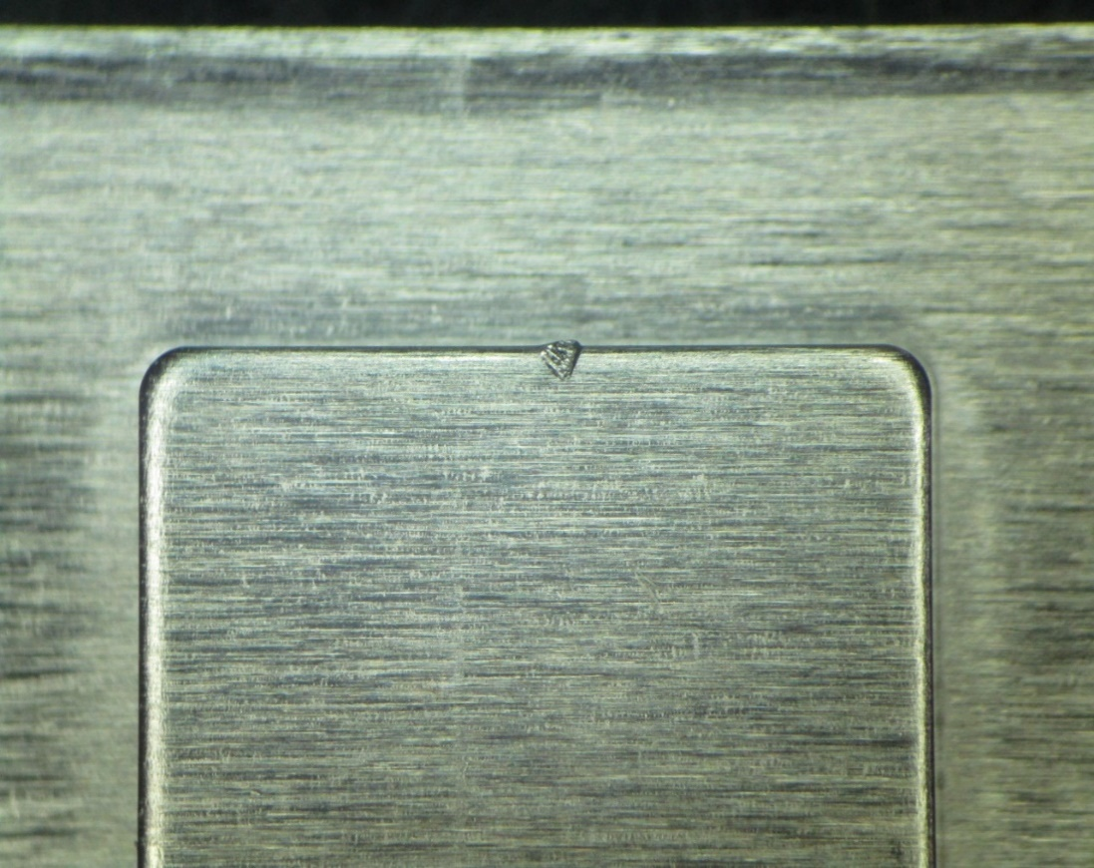

※検査順序は検査手順書をご参照ください。 |  |  |  |  |  | エッジ部のキズに注意 |  |  |  |  | 打痕/欠肉に注意（限度見本による）

【改訂履歴】 |  |  |  |  |  |  |  |  |  | 【過去の不具合】
年 月 日 |  | 改訂 | 内容 |  |  |  |  | 承認 | 作成 | 年月日 | 不具合内容
23.2.10 |  | 1 | 新規作成 |  |  |  |  | 平野 | 鈴木
2024.8.23 |  | 2 | 検査順序追記、検査項目内容修正 |  |  |  |  | 平野 | 石井

